Por_qué_inadmitimos
¿Por qué se inadmiten solicitudes?
Inadmisiones por causa | Número | Porcentaje
Art. 18.1 | 1,186 | 5.96%
Art. 18.1 a | 1,612 | 8.10%
Art. 18.1 b | 641 | 3.22%
Art. 18.1 c | 1,969 | 9.89%
Art. 18.1 d | 4,711 | 23.67%
Art. 18.1 e | 2,631 | 13.22%
D.A 1ª 1 | 2,157 | 10.84%
D.A.1ª 2 | 3,533 | 17.75%
Otros | 1,462 | 7.35%
Total | 19,902 | 100%

Nota 1:
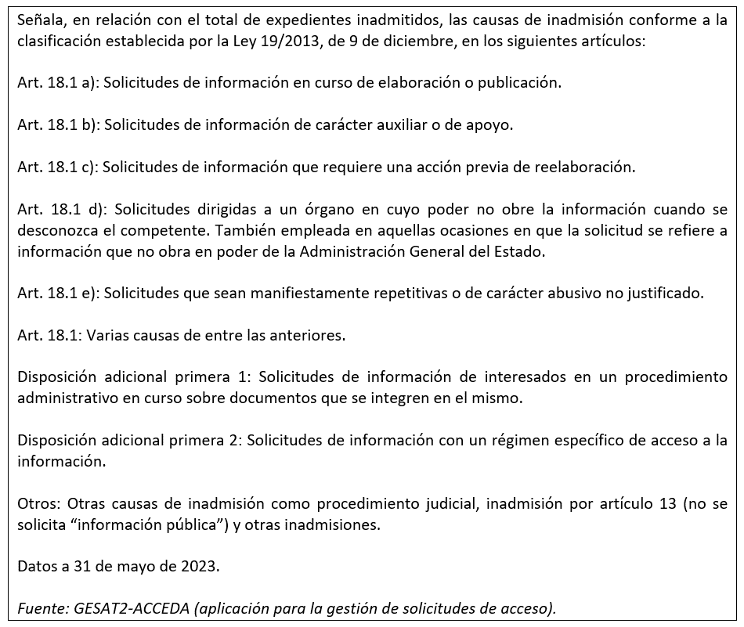

Cómo_concedemos_el_acceso
¿Cómo concedemos el acceso?
Tipo de concesión | Número | Porcentaje
Concesión | 48,838 | 85.29%
Concesión parcial Art. 14.1 | 1,678 | 2.93%
Concesión parcial Art. 18.1 | 4,716 | 8.24%
Concesión parcial art. 15 | 662 | 1.16%
Otros | 1,370 | 2.39%
Total | 57,264 | 100%

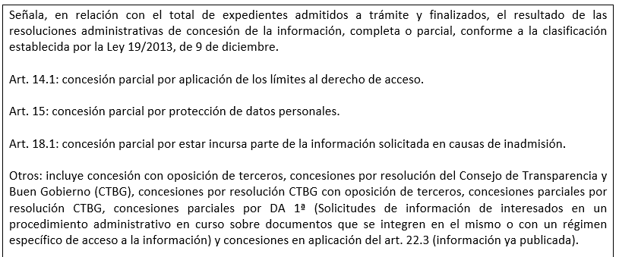
Nota 1:
Nota 1:

